关系图
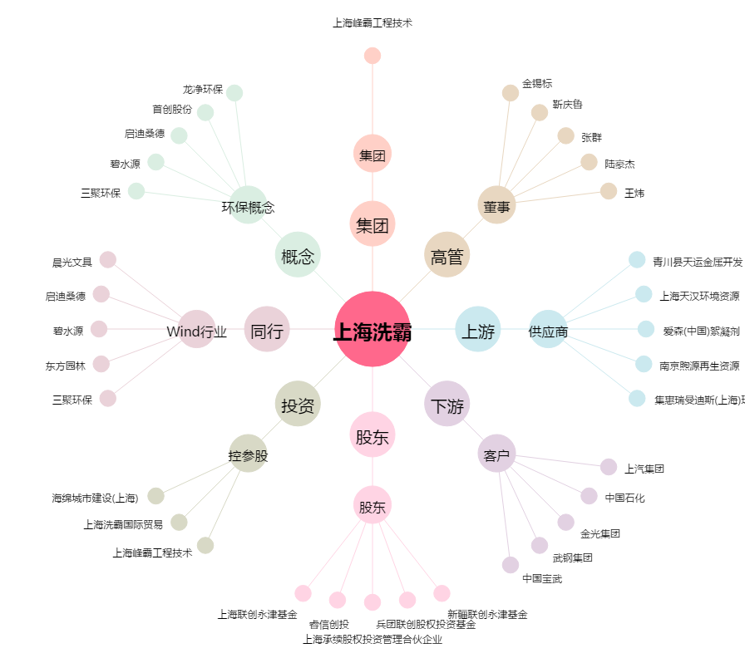
上海洗霸[603200.SH] - 关系概览图

